保租房
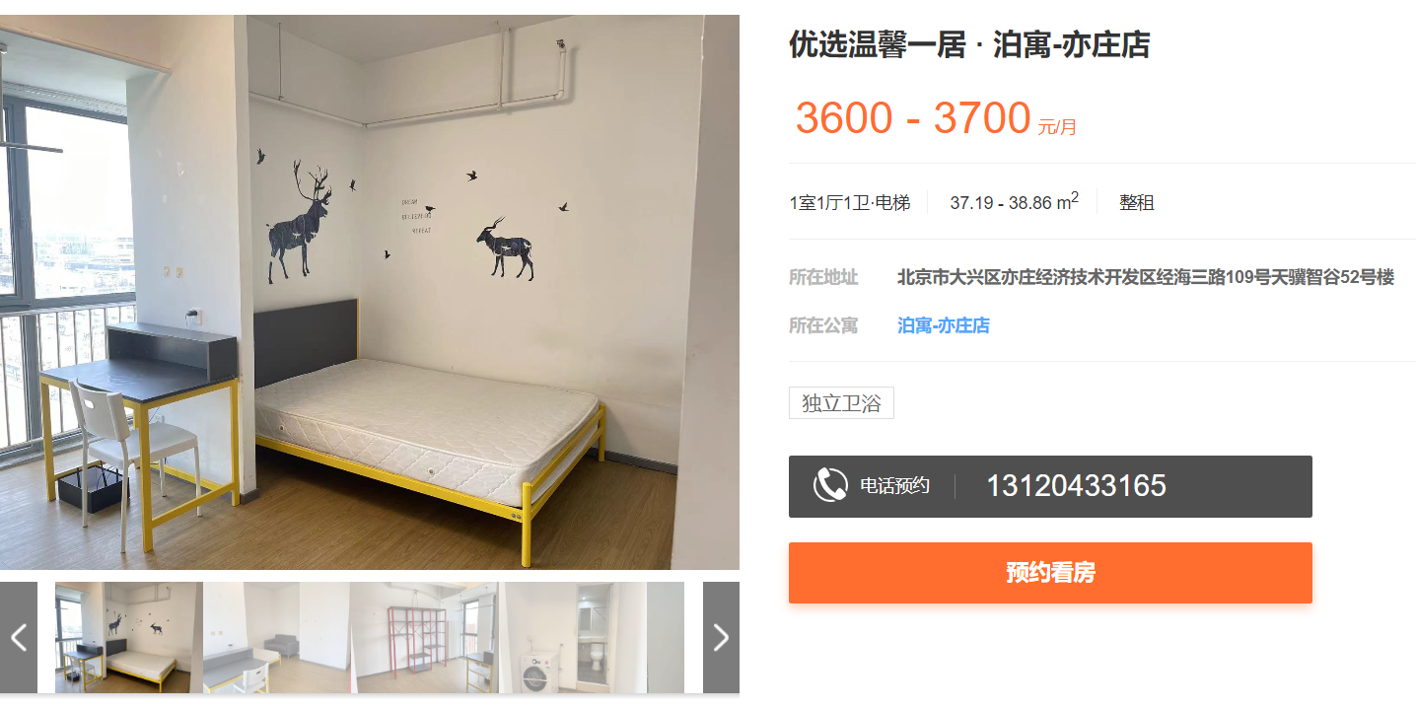

 |  | 96.800215112

交响乐
 | 101.21906169
 | 76.243093923
 | 59.878287329

韶华颂

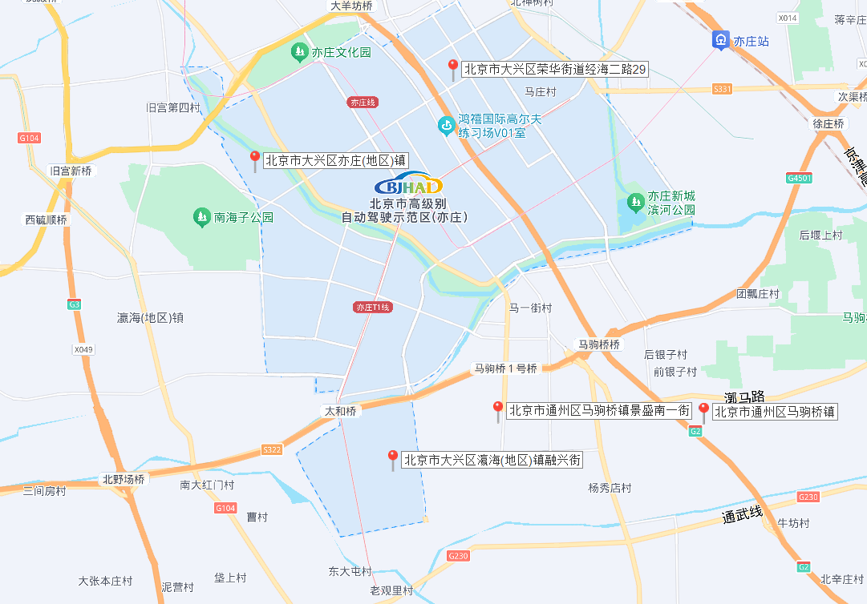

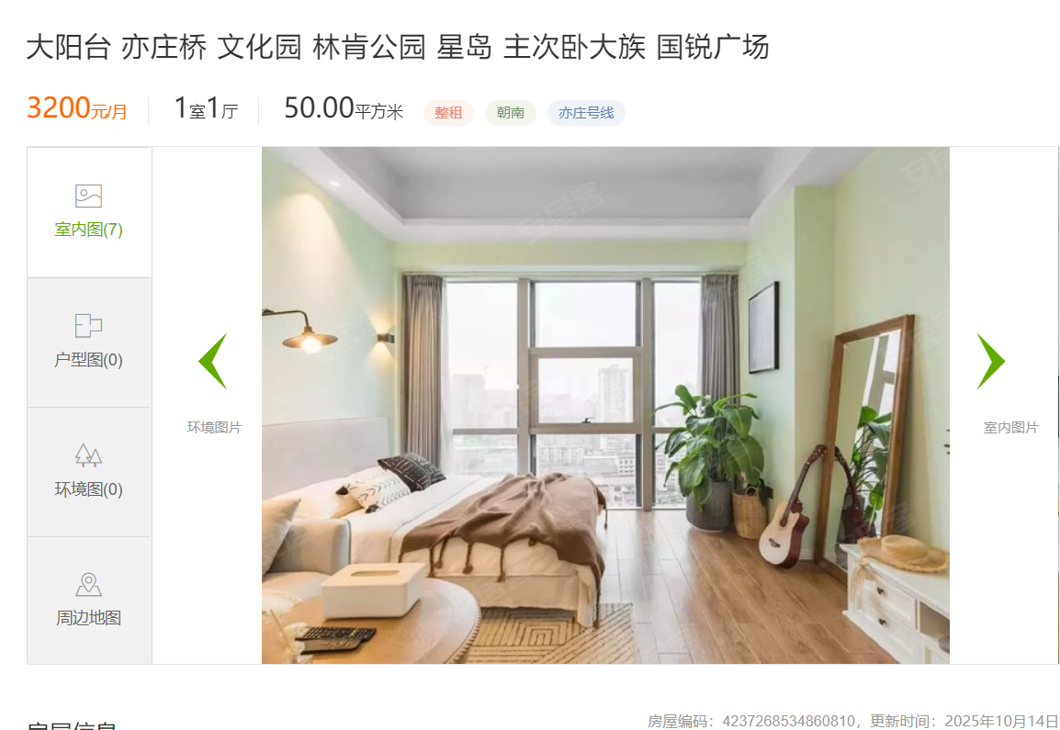

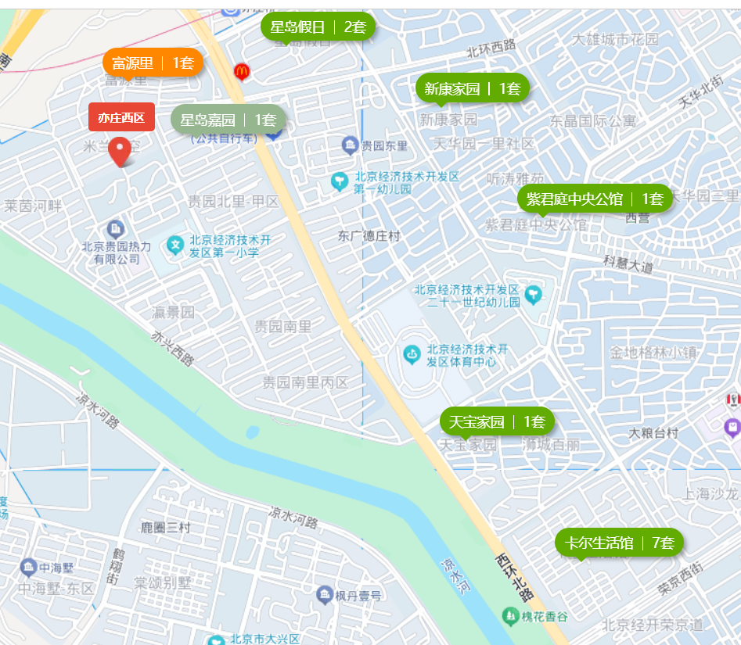

 | 星岛嘉园 | 64
 | 富源里 | 74
 | 星岛假日 | 80
 | 新康家园| | 80
 | 紫君庭中央公馆 | 108

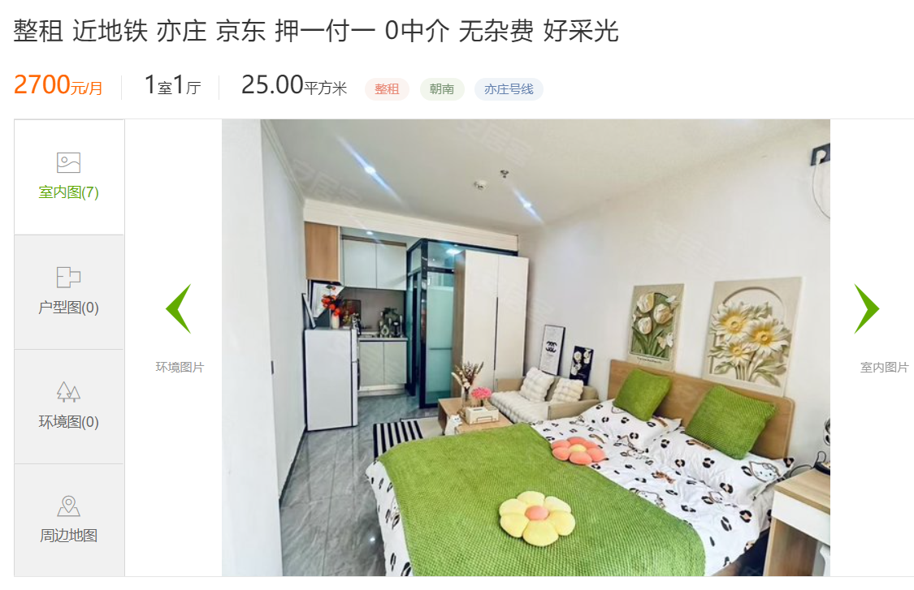

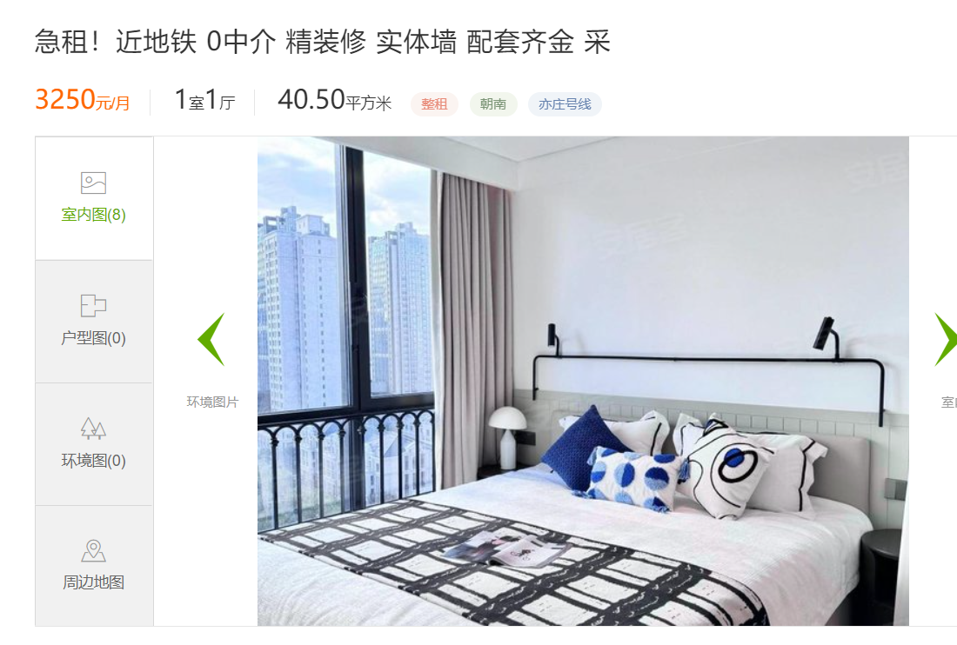
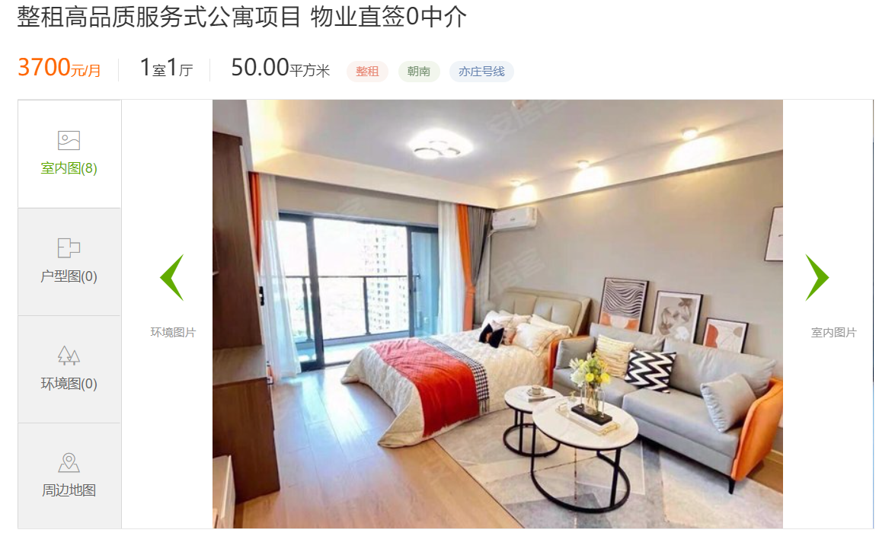

 |  |  | https://bj.zu.anjuke.com/fangyuan/7241434028?isauction=1

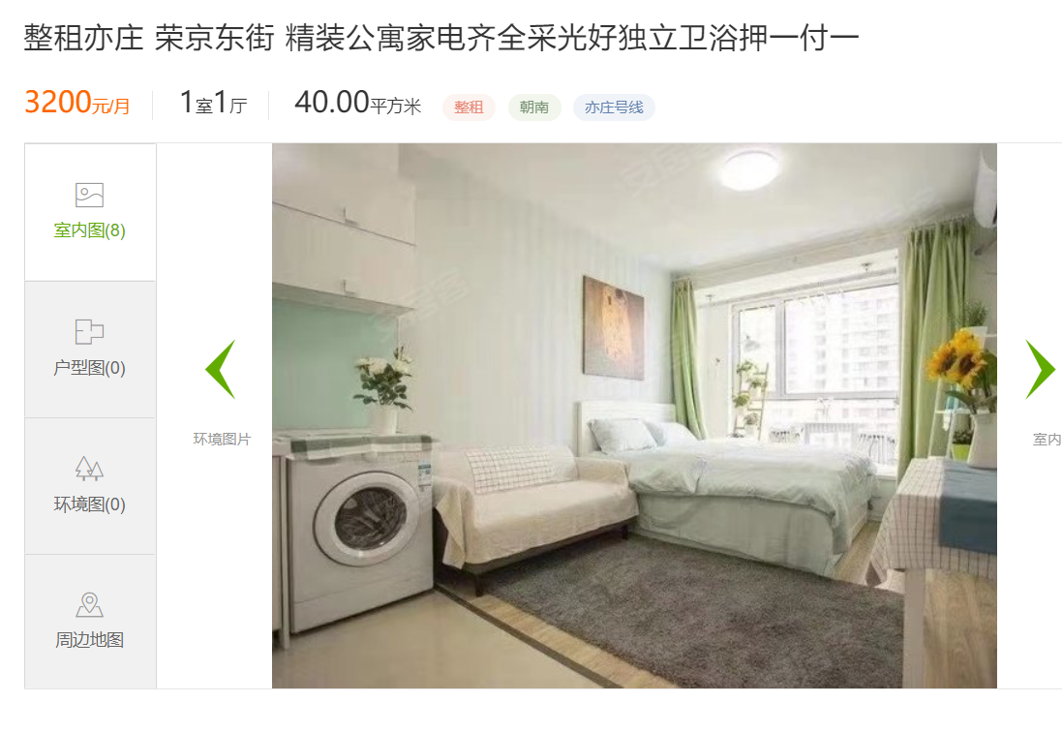

商品房
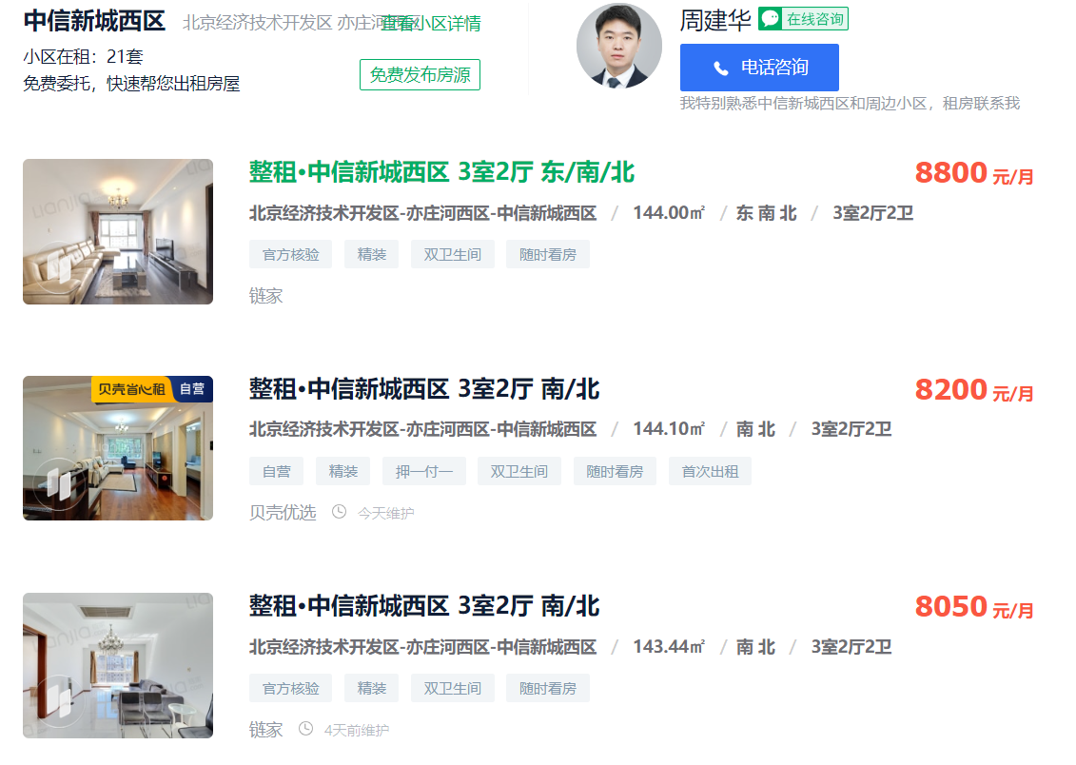

 |  |  |  |  |  |  |  |  |  |  | 中信新城西区 | 61.11
 |  |  |  |  |  |  |  |  |  |  |  | 56.94
 |  |  |  |  |  |  |  |  |  |  |  | 56.12
 |  |  |  |  |  |  |  |  |  |  |  | 58.06

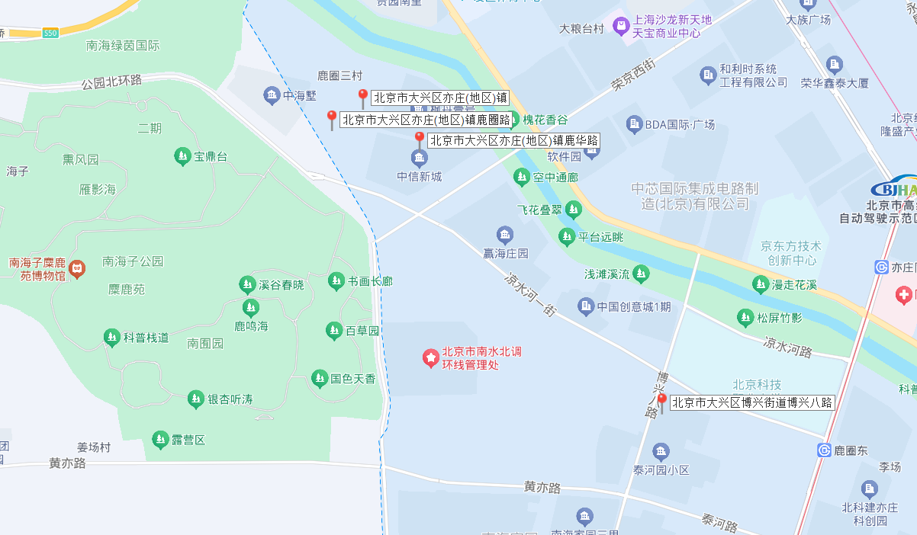
 |  |  |  |  |  |  |  |  |  |  | 南海雅苑南区 | 52.75
 |  |  |  |  |  |  |  |  |  |  |  | 57.99
 |  |  |  |  |  |  |  |  |  |  |  | 58.89
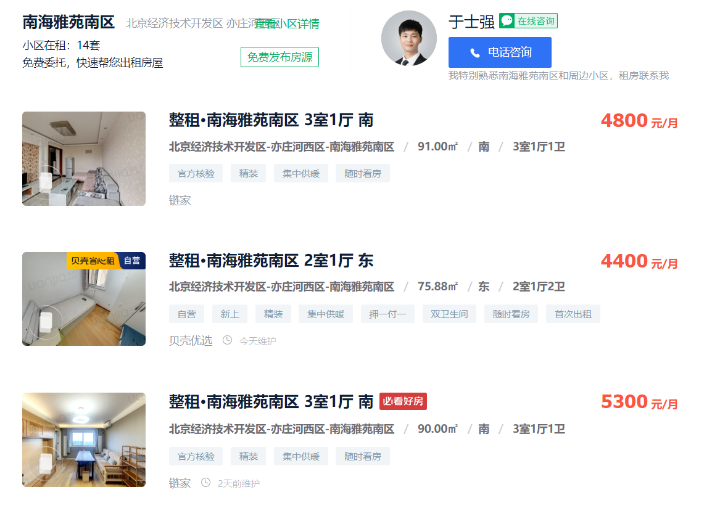
 |  |  |  |  |  |  |  |  |  |  |  | 56.54

 |  |  |  |  |  |  |  |  |  |  | 枫丹壹号-2期 | 73.788073788
 |  |  |  |  |  |  |  |  |  |  |  | 66.964285714

 |  |  |  |  |  |  |  |  |  |  | 贵园南里 | 63.28
 |  |  |  |  |  |  |  |  |  |  |  | 66.71
 |  |  |  |  |  |  |  |  |  |  |  | 68.28
 |  |  |  |  |  |  |  |  |  |  |  | 66.09

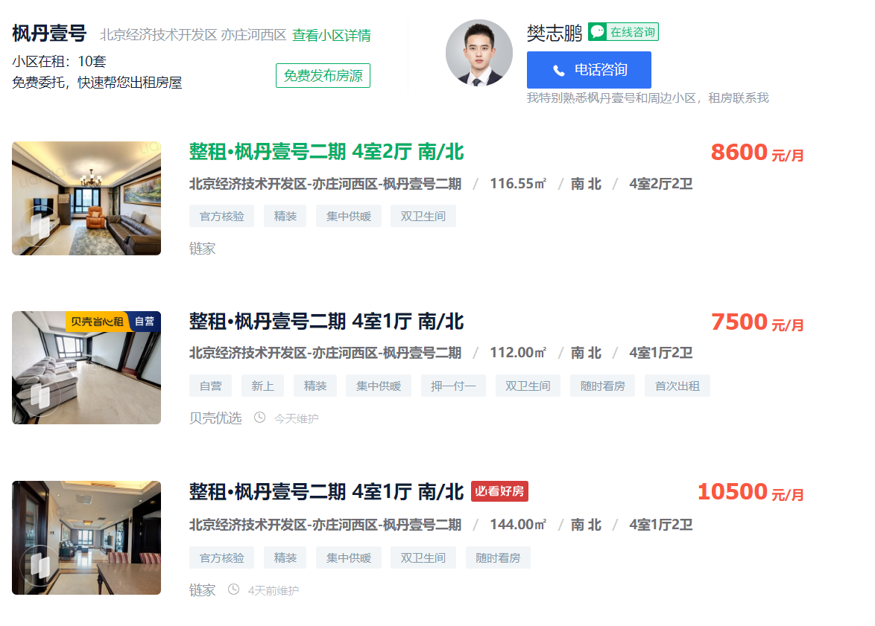
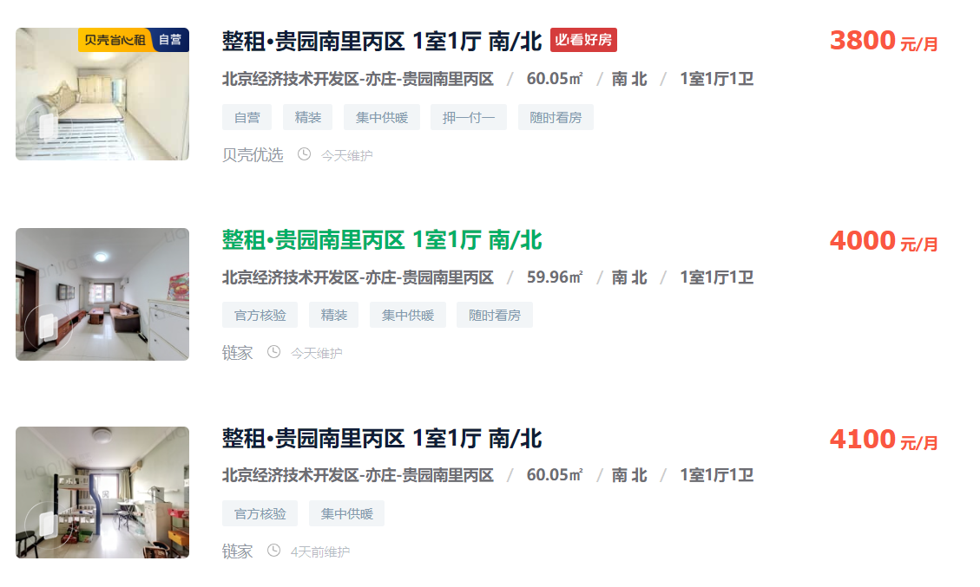

 |  | 平米租金(元/㎡·月) | 平米租金(元/㎡·月) | 平米租金(元/㎡·月) | 平米租金(元/㎡·月) | 平米租金(元/㎡·月) | 平米租金(元/㎡·月) | 平米租金(元/㎡·月) | 平米租金(元/㎡·月) | 平米租金(元/㎡·月) | 平米租金(元/㎡·月) | 平米租金(元/㎡·月) | 平米租金(元/㎡·月)
南海家园四里 | 55.3 | 53.7 | 53.67 | 54.53 | 54.77 | 54.75 | 55.13 | 55.84 | 56.21 | 56.27 | 56.68 | 56.79 | 55.32
泰河园一里(二区) | 76.5 |  | 50.72 | 67.05 | 70.54 | 65.04 | 54.62 | 73.54 | 95.7 | 100.88 | 84.48 | 82.91 | 95.71
泰河园三里 | 66.2 | 49.1 | 56.14 | 64.91 | 63.19 | 68.15 | 72.23 | 74.93 | 77.08 | 70 | 65.92 | 67.59 | 65.1
泰河园七里 | 60 | 52.45 | 54.4 | 55 | 58.27 | 65.8 | 65.66 | 60.49 | 56.37 | 57.89 | 63.05 | 68.16 | 62.77
泰河园一里一区 | 59.3 | 56.33 | 61.29 | 65.67 | 61.79 | 55.2 | 54.96 | 55.29 | 57.15 | 58.08 | 61.38 | 63 | 61.25
泰河园四里三区 | 79.2 | 74.52 | 73.88 | 73.41 | 71.75 | 71.5 | 79.67 | 83.14 | 82.73 | 86.55 | 86.57 | 85.35 | 81.84
泰河园四里一区 | 57.8 | 31.7 | 42.09 | 56.5 | 62.49 | 70.61 | 70.68 | 68.37 | 68.42 | 62.23 | 50.49 | 51.11 | 59.36
中信新城(东区) | 64.8 | 64.79 | 64.79 | 64.79 | 64.79 | 64.79 | 64.79 | 64.79 | 64.79 | 64.79 | 64.79 | 64.79 | 64.79
中信新城西区 | 69.9 | 67.17 | 65.97 | 66.87 | 67.24 | 68 | 69.47 | 71.23 | 71.23 | 71.61 | 71.81 | 73.33 | 75.16
中信新城两限房 | 65.3 | 65.32 | 65.32 | 65.32 | 65.32 | 65.32 | 65.32 | 65.32 | 65.32 | 65.32 | 65.32 | 65.32 | 65.32
中信新城两限房 | 62.8 | 56.94 | 60.22 | 60.22 | 60.87 | 62.16 | 65.74 | 66.56 | 63.68 | 63.76 | 63.97 | 64.6 | 64.43

